CENY_CZERWIEC_2018
Ceny zakupu świń rzeźnych za okres: |  |  |  | 2018-06-04 - 2018-07-01
- masa schłodzona [MS]; -masa poubojowa ciepła [MPC]
SKUP - CZERWIEC 2018 - ZMIANY MIESIĘCZNE |  |  |  |  |  |  |  |  | Tab. 2 Średnie ceny netto zakupu świń rzeźnych za wagę żywą
Klasa półtusz | CENA [zł/tonę] |  |  |  | Zmiana | % | Średnia | Struktura
wieprzowych | [MS] |  | [MPC] |  | ceny | mięsa | masa tuszy | skupu
wg EUROP | 04.06.2018-01.07.2018 | 30.04.2018-03.06.2018 | 04.06.2018-01.07.2018 | 30.04.2018-03.06.2018 | [%] | w tuszy | [kg/szt.] | [%] | CENA [zł/kg]
POLSKA |  |  |  |  |  |  |  |  | MAKROREGIONY | VI 2018 | V 2018
klasa S | 6,266 | 6,035 | 6,143 | 5,916 | 3.83 | 61.5 | 91.8 | 29.9 | POLSKA | 4.68 | 4.49
klasa E | 6,162 | 5,903 | 6,041 | 5,788 | 4.38 | 57.6 | 93.6 | 53.9 | REGION PÓŁNOCNY | 4.67 | 4.49
klasa U | 5,806 | 5,532 | 5,692 | 5,423 | 4.95 | 53.2 | 94.7 | 13.8 | REGION ŚRODKOWO-WSCHODNI | 4.72 | 4.56
klasa R | 5,436 | 5,165 | 5,329 | 5,064 | 5.25 | 48.3 | 95.6 | 2.2 | REGION POŁUDNIOWO-WSCHODNI | 4.70 | 4.47
klasa O | 4,996 | 4,748 | 4,898 | 4,655 | 5.23 | 43.5 | 98.6 | 0.2 | REGION ZACHODNI | 4.65 | 4.42
klasa P | 4,571 | 4,747 | 4,482 | 4,654 | -3.70 | 37.7 | 92.2 | 0.0
S-P Razem | 6,123 | 5,870 | 6,003 | 5,755 | 4.32 | 57.9 | 93.3 | 100.0 | Obliczane na podstawie cen za żywiec wg masy poubojowej ciepłej (MPC)
REGION PÓŁNOCNY |  |  |  |  |  |  |  |  | przy użyciu współczynnika wydajności rzeźnej podawanego przez GUS (0,78).
klasa S | 6,236 | 6,059 | 6,114 | 5,940 | 2.93 | 61.5 | 89.8 | 31.8
klasa E | 6,133 | 5,879 | 6,013 | 5,764 | 4.33 | 57.8 | 92.6 | 52.3
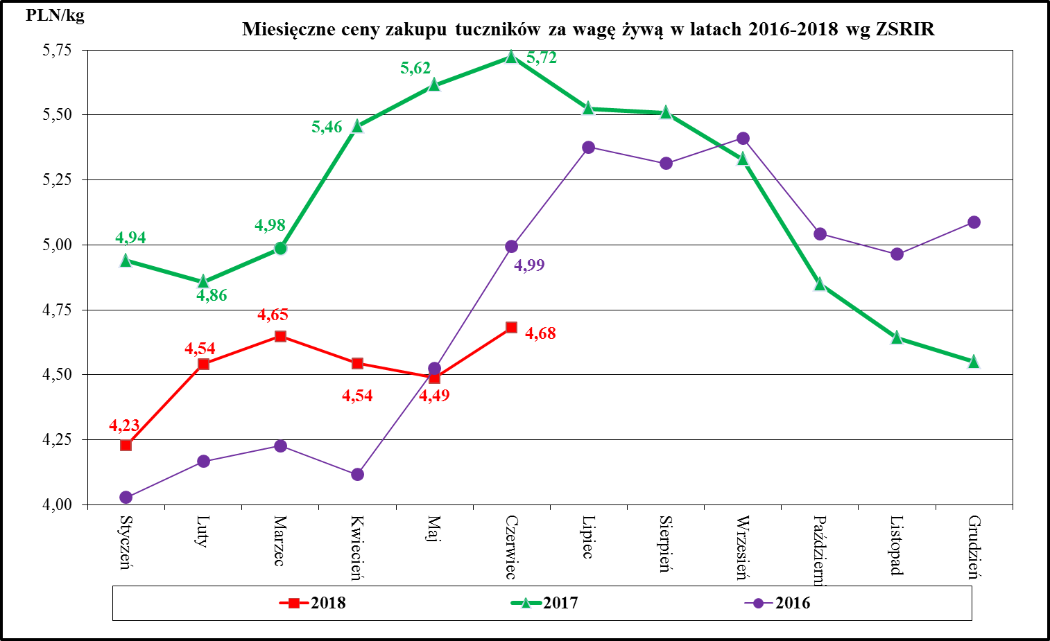
klasa U | 5,807 | 5,487 | 5,693 | 5,379 | 5.82 | 53.1 | 94.0 | 13.9
klasa R | 5,465 | 5,097 | 5,358 | 4,997 | 7.23 | 48.4 | 94.9 | 1.9
klasa O | 4,812 | 4,507 | 4,718 | 4,419 | 6.77 | 43.5 | 96.0 | 0.2
klasa P | 4,476 | 4,756 | 4,388 | 4,663 | -5.89 | 38.3 | 91.8 | 0.0
S-P Razem | 6,104 | 5,872 | 5,984 | 5,757 | 3.95 | 58.1 | 91.9 | 100.0
REGION ŚRODKOWO-WSCHODNI
klasa S | 6,319 | 6,120 | 6,196 | 6,000 | 3.27 | 61.5 | 91.9 | 32.1
klasa E | 6,207 | 5,994 | 6,086 | 5,876 | 3.56 | 56.9 | 94.1 | 52.5
klasa U | 5,790 | 5,566 | 5,677 | 5,457 | 4.03 | 53.1 | 94.8 | 13.2
klasa R | 5,461 | 5,249 | 5,354 | 5,146 | 4.05 | 48.3 | 95.3 | 1.9
klasa O | 5,241 | 5,149 | 5,138 | 5,048 | 1.78 | 43.3 | 97.4 | 0.2
klasa P | 4,912 | 4,981 | 4,816 | 4,883 | -1.38 | 37.0 | 97.8 | 0.0
S-P Razem | 6,170 | 5,957 | 6,049 | 5,840 | 3.58 | 57.7 | 93.5 | 100.0
REGION POŁUDNIOWO-WSCHODNI
klasa S | 6,281 | 5,975 | 6,158 | 5,858 | 5.11 | 61.3 | 93.2 | 30.4
klasa E | 6,191 | 5,902 | 6,069 | 5,786 | 4.90 | 57.9 | 93.8 | 54.5
klasa U | 5,819 | 5,558 | 5,705 | 5,449 | 4.70 | 53.1 | 94.3 | 12.6
klasa R | 5,357 | 5,069 | 5,252 | 4,969 | 5.68 | 48.1 | 96.0 | 2.2
klasa O | 4,666 | 4,398 | 4,575 | 4,312 | 6.10 | 43.2 | 98.0 | 0.2
klasa P | 4,601 | 4,546 | 4,511 | 4,457 | 1.20 | 37.4 | 96.7 | 0.0
S-P Razem | 6,148 | 5,849 | 6,028 | 5,735 | 5.11 | 58.1 | 93.7 | 100.0
REGION ZACHODNI
klasa S | 6,217 | 5,928 | 6,095 | 5,812 | 4.88 | 61.5 | 92.3 | 26.4
klasa E | 6,123 | 5,823 | 6,003 | 5,709 | 5.14 | 57.9 | 93.6 | 55.9
klasa U | 5,812 | 5,504 | 5,698 | 5,396 | 5.59 | 53.4 | 95.1 | 14.8
klasa R | 5,440 | 5,166 | 5,333 | 5,065 | 5.30 | 48.4 | 96.0 | 2.6
klasa O | 5,029 | 4,611 | 4,930 | 4,521 | 9.06 | 43.7 | 100.5 | 0.3
klasa P | 3,769 | 4,274 | 3,695 | 4,190 | -11.81 | 38.9 | 80.0 | 0.0
S-P Razem | 6,078 | 5,779 | 5,959 | 5,665 | 5.19 | 57.9 | 93.6 | 100.0

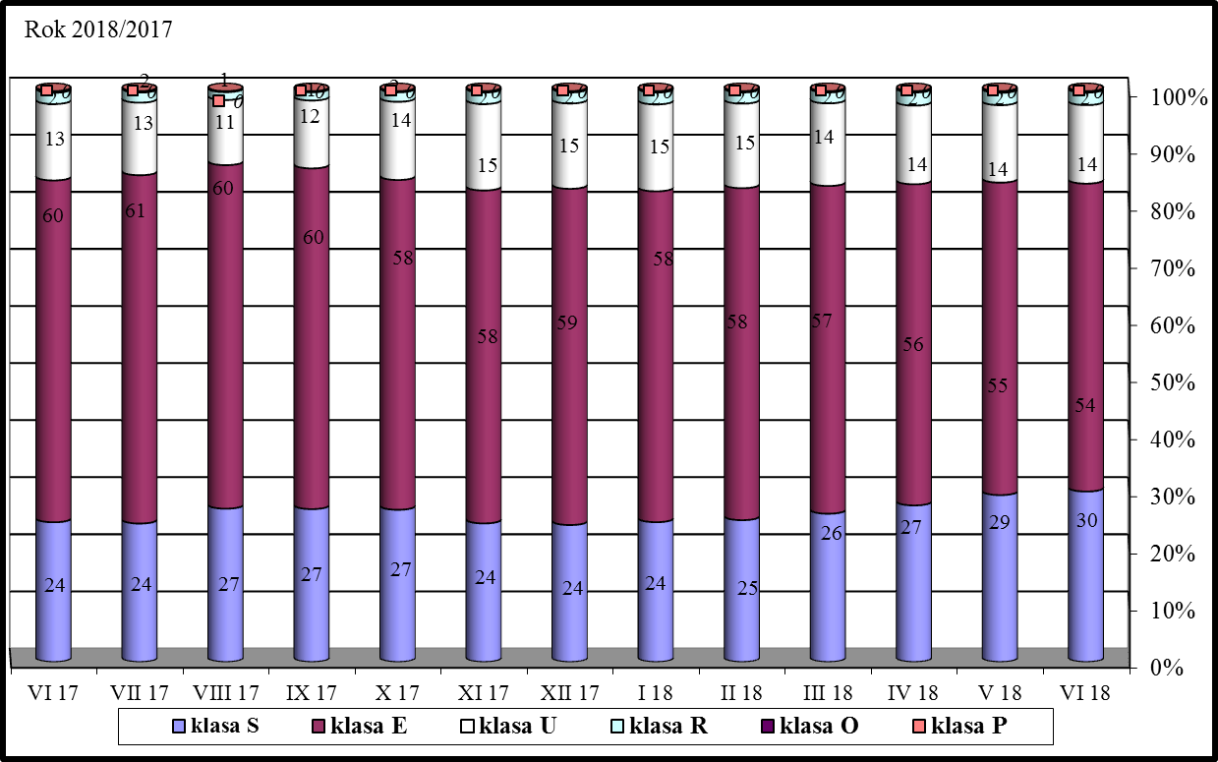
Makroregion Północny: województwa - kujawsko-pomorskie, pomorskie, warmińsko-mazurskie.
Makroregion Środkowo-wschodni: województwa - łódzkie, mazowieckie, podlaskie.
Makroregion Południowo-wschodni: województwa - lubelskie, małopolskie, podkarpackie, śląskie, świętokrzyskie.
Makroregion Zachodni: województwa - dolnośląskie, lubuskie, opolskie, wielkopolskie, zachodnio-pomorskie.

Ceny_miesieczne_UE_VI_2018
Miesięczne ceny trzody chlewnej klasy E w państwach członkowskich UE

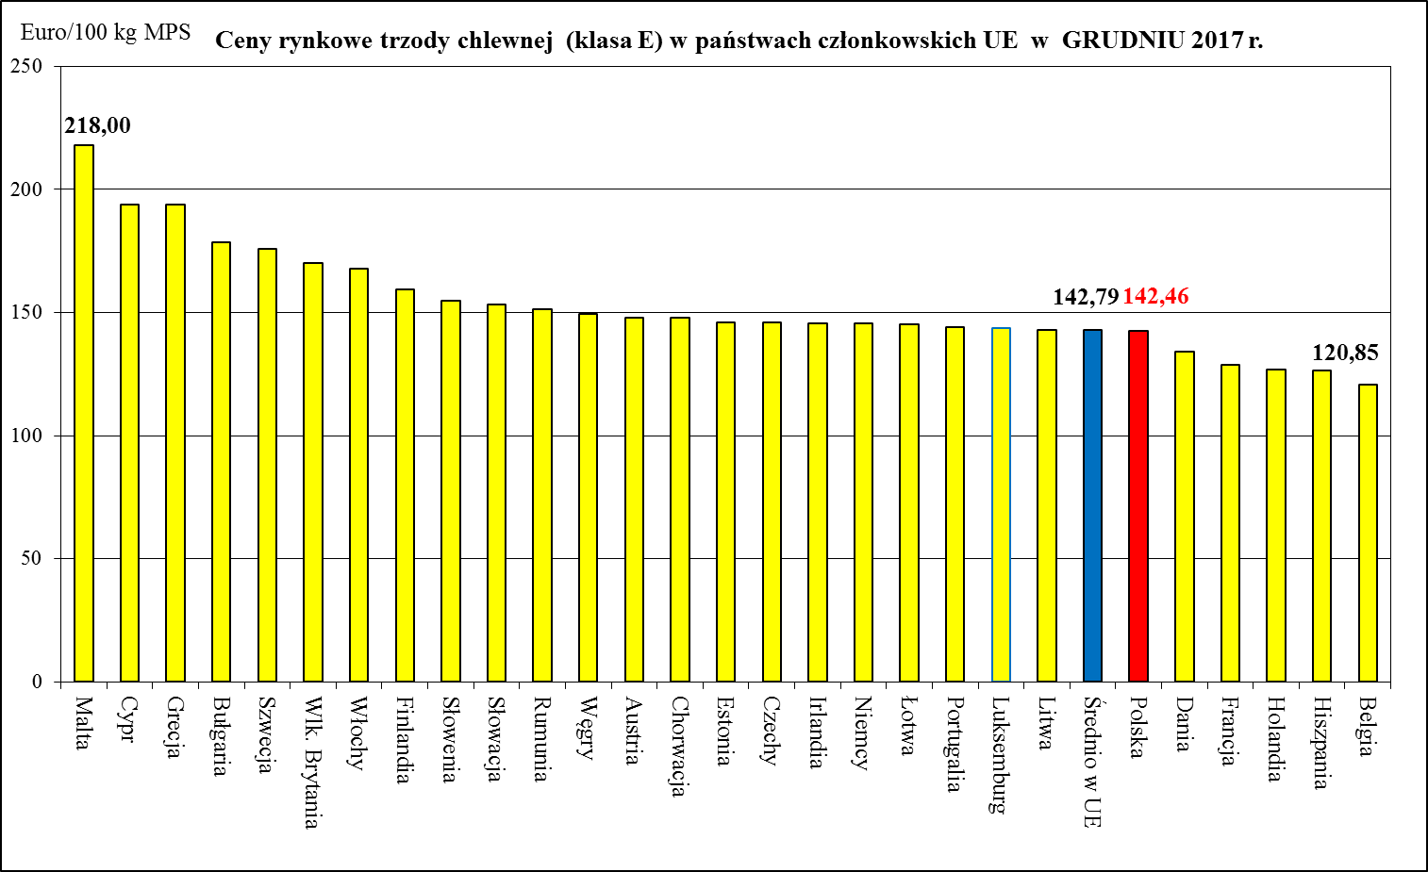
 |  | 2017 | 2017 | 2017 | 2017 | 2017 | 2017 | 2017 | 2017 | 2018 | 2018 | 2018 | 2018 | 2018 | Zmiana %
 |  | Czerwiec | Lipiec | Sierpień | Wrzesień | Październik | Listopad | Grudzień | Styczeń | Luty | Marzec | Kwiecień | Maj | Czerwiec | VI 2018/VI 2017
Belgia | EUR / 100 Kg | 161.38 | 154.15 | 149.41 | 145.07 | 129.48 | 123.50 | 120.85 | 111.55 | 117.32 | 125.78 | 119.70 | 116.82 | 120.50 | - 25.3%
Bułgaria | EUR / 100 Kg | 204.25 | 207.15 | 207.75 | 207.96 | 199.99 | 186.79 | 178.67 | 185.29 | 177.58 | 155.91 | 146.67 | 147.08 | 162.97 | - 20.2%
 | BGN/ 100 Kg | 399.47 | 405.14 | 406.31 | 406.73 | 391.13 | 365.33 | 349.45 | 362.39 | 347.31 | 304.93 | 286.85 | 287.65 | 318.73 | - 20.2%
Czechy | EUR / 100 Kg | 176.90 | 173.27 | 169.63 | 166.70 | 157.17 | 150.97 | 146.13 | 139.42 | 136.00 | 142.01 | 139.79 | 134.74 | 140.50 | - 20.6%
 | CZK/ 100kg | 4,648.48 | 4,518.00 | 4,427.42 | 4,346.83 | 4,051.61 | 3,857.67 | 3,745.77 | 3,550.61 | 3,443.36 | 3,610.48 | 3,546.03 | 3,451.39 | 3,622.53 | -22.1%
Dania | EUR / 100 Kg | 163.49 | 158.54 | 154.58 | 151.26 | 142.05 | 137.20 | 134.29 | 126.85 | 124.96 | 130.27 | 127.14 | 127.14 | 126.75 | - 22.5%
 | DKK / 100 Kg | 1,216.00 | 1,179.00 | 1,149.74 | 1,125.37 | 1,057.26 | 1,021.00 | 999.55 | 944.45 | 930.43 | 970.39 | 947.00 | 947.00 | 944.20 | - 22.4%
Niemcy | EUR / 100 Kg | 185.64 | 177.51 | 174.74 | 168.26 | 154.01 | 149.32 | 145.52 | 137.11 | 146.43 | 152.28 | 147.90 | 144.97 | 148.94 | - 19.8%
Estonia | EUR / 100 Kg | 161.83 | 162.54 | 157.70 | 156.44 | 150.82 | 146.75 | 146.18 | 141.50 | 142.63 | 145.24 | 142.43 | 143.59 | 146.86 | - 9.3%
Irlandia | EUR / 100 Kg | 165.98 | 169.00 | 163.11 | 158.48 | 153.83 | 149.60 | 145.61 | 140.31 | 138.45 | 138.83 | 139.40 | 140.20 | 140.66 | - 15.3%
Grecja | EUR / 100 Kg | 189.68 | 198.83 | 202.80 | 201.99 | 196.93 | 194.51 | 193.70 | 181.80 | 167.68 | 159.29 | 159.19 | 163.07 | 168.26 | - 11.3%
Hiszpania | EUR / 100 Kg | 170.63 | 174.94 | 175.51 | 169.17 | 144.56 | 128.94 | 126.52 | 123.52 | 127.08 | 140.05 | 140.71 | 141.59 | 147.14 | - 13.8%
Francja | EUR / 100 Kg | 159.63 | 159.97 | 157.23 | 148.07 | 135.45 | 130.17 | 128.87 | 124.03 | 125.71 | 134.03 | 131.33 | 130.00 | 131.10 | - 17.9%
Chorwacja | EUR / 100kg | 183.53 | 178.49 | 174.71 | 170.07 | 155.08 | 149.62 | 147.83 | 140.88 | 143.38 | 152.10 | 148.46 | 145.36 | 148.20 | - 19.2%
 | HRK / 100kg | 1,359.93 | 1,322.87 | 1,293.87 | 1,268.53 | 1,164.29 | 1,129.60 | 1,114.52 | 1,047.71 | 1,066.54 | 1,131.32 | 1,101.80 | 1,074.58 | 1,094.13 | - 19.5%
Włochy | EUR / 100 Kg | 178.00 | 177.45 | 183.06 | (*) | (*) | 167.99 | 167.99 | 167.99 | 167.99 | 167.99 | (*) | (*) | (*)
Cypr | EUR / 100 Kg | 209.29 | 211.82 | 211.67 | 211.04 | 195.51 | 194.17 | 193.83 | 174.44 | 164.87 | 174.65 | 189.18 | 200.71 | 202.30 | - 3.3%
Łotwa | EUR / 100 Kg | 183.25 | 172.32 | 168.05 | 167.16 | 154.91 | 148.01 | 145.35 | 139.34 | 141.44 | 148.87 | 147.04 | 140.86 | 145.10 | - 20.8%
Litwa | EUR / 100 Kg | 182.94 | 175.50 | 173.29 | 167.95 | 151.42 | 145.17 | 143.13 | 138.56 | 143.70 | 151.94 | 148.69 | 143.38 | 147.19 | - 19.5%
Luksemburg | EUR / 100 Kg | 183.33 | 176.22 | 172.56 | 167.26 | 152.13 | 147.41 | 143.89 | 136.12 | 142.71 | 150.59 | 146.34 | 141.94 | 146.96 | - 19.8%
Węgry | EUR / 100 Kg | 188.37 | 182.85 | 178.15 | 173.46 | 158.11 | 151.94 | 149.65 | 142.22 | 146.47 | 156.43 | 151.58 | 144.14 | 149.70 | - 20.5%
 | HUF / 100 Kg | 58,053.13 | 56,123.59 | 54,227.33 | 53,424.67 | 48,998.13 | 47,383.43 | 46,828.81 | 43,982.37 | 45,639.38 | 48,851.88 | 47,253.93 | 45,622.81 | 48,263.57 | - 16.9%
Malta | EUR / 100 Kg | 218.00 | 218.00 | 218.00 | 218.00 | 218.00 | 218.00 | 218.00 | 218.00 | 218.00 | 218.00 | 218.00 | 218.00 | 218.00 | + 0.0%
Holandia | EUR / 100 Kg | 165.05 | 157.37 | 152.50 | 147.29 | 136.42 | 131.56 | 126.81 | 119.05 | 124.83 | 132.77 | 127.67 | 126.63 | 130.69 | - 20.8%
Austria | EUR / 100 Kg | 183.20 | 180.17 | 178.31 | 172.95 | 157.91 | 152.23 | 148.10 | 139.76 | 147.72 | 155.29 | 151.57 | 148.67 | 153.33 | - 16.3%
Polska | EUR / 100 Kg | 178.89 | 172.26 | 169.62 | 165.27 | 149.70 | 144.87 | 142.46 | 134.69 | 140.83 | 146.08 | 142.58 | 137.94 | 143.14 | - 20.0%
 | PLN / 100 Kg | 752.80 | 729.39 | 723.57 | 705.22 | 638.44 | 612.69 | 598.75 | 560.92 | 586.68 | 614.54 | 597.99 | 590.21 | 615.89 | - 18.2%
Portugalia | EUR / 100 Kg | 193.00 | 198.87 | 198.74 | 188.97 | 161.26 | 145.53 | 144.00 | 143.23 | 150.32 | 164.13 | 165.00 | 165.39 | 172.03 | - 10.9%
Rumunia | EUR / 100 Kg | 187.97 | 187.87 | 186.84 | 182.74 | 164.26 | 146.46 | 151.24 | 151.46 | 139.31 | 145.29 | 152.71 | 148.89 | 157.39 | - 16.3%
 | RON / 100 Kg | 859.26 | 858.29 | 855.46 | 840.39 | 753.93 | 678.46 | 701.30 | 704.13 | 648.59 | 677.19 | 711.40 | 691.19 | 733.61 | - 14.6%
Słowenia | EUR / 100 Kg | 181.68 | 177.08 | 177.67 | 172.26 | 161.75 | 157.32 | 154.97 | 149.68 | 152.25 | 160.12 | 155.61 | 155.57 | 159.03 | - 12.5%
Słowacja | EUR / 100 Kg | 187.39 | 182.13 | 175.55 | 174.99 | 163.16 | 154.93 | 153.39 | 145.67 | 146.44 | 150.46 | 146.75 | 138.54 | 149.26 | - 20.3%
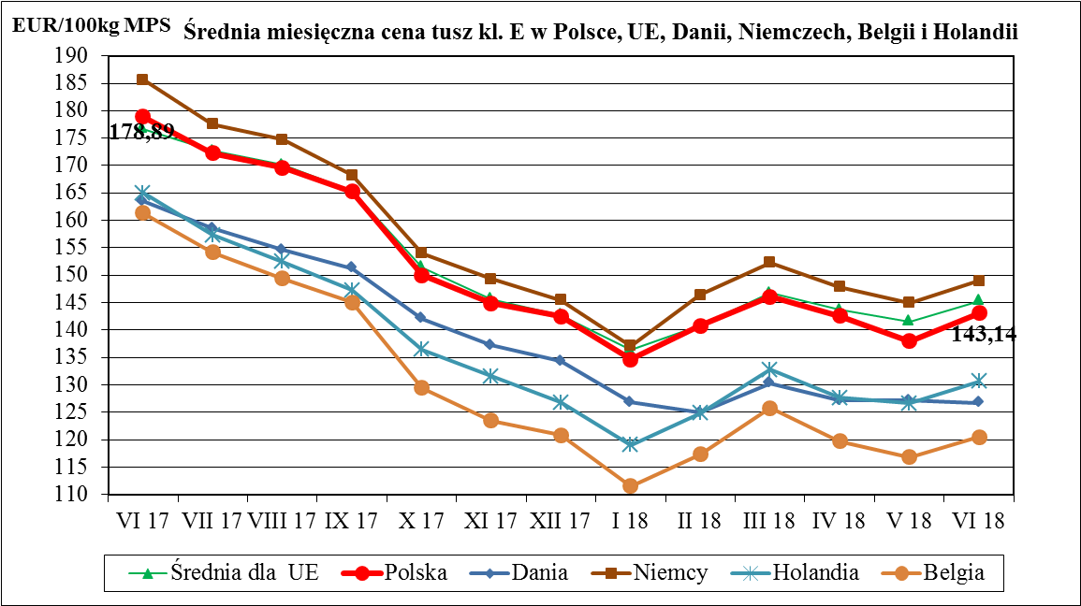
Finlandia | EUR / 100 Kg | 155.33 | 155.78 | 156.16 | 156.36 | 156.57 | 158.30 | 159.45 | 157.93 | 156.79 | 157.41 | 157.63 | 157.64 | 157.57 | + 1.4%
Szwecja | EUR / 100 Kg | 175.06 | 179.57 | 181.16 | 181.41 | 180.61 | 178.12 | 176.05 | 177.49 | 172.68 | 167.78 | 162.87 | 163.39 | 166.61 | - 4.8%
 | SEK / 100 Kg | 1,707.00 | 1,723.71 | 1,730.26 | 1,729.03 | 1,736.87 | 1,752.40 | 1,749.13 | 1,743.97 | 1,714.43 | 1,704.06 | 1,687.93 | 1,691.39 | 1,711.77 | + 0.3%
Wlk. Brytania | EUR / 100 Kg | 183.98 | 184.47 | 180.37 | 180.16 | 175.96 | 172.25 | 170.06 | 165.79 | 163.38 | 163.10 | 164.76 | 166.58 | 168.97 | - 8.2%
 | GBP / 100 Kg | 161.23 | 163.47 | 164.11 | 161.56 | 156.74 | 152.91 | 150.17 | 146.54 | 144.44 | 143.94 | 143.73 | 146.19 | 148.36 | - 8.0%

Średnio w UE | EUR / 100 Kg | 176.72 | 172.72 | 170.17 | 165.32 | 151.38 | 145.65 | 142.79 | 136.32 | 140.80 | 146.75 | 143.73 | 141.60 | 145.32 | - 17.8%

 |  |  | -1 year | - 1 month

 | BE | EUR / 100 Kg | - 25.3% | 3.2%
 | BG | EUR / 100 Kg | - 20.2% | 10.8%
 | CZ | EUR / 100 Kg | - 20.6% | 4.3%
 | DK | EUR / 100 Kg | - 22.5% | -0.3%
 | DE | EUR / 100 Kg | - 19.8% | 2.7%
 | EE | EUR / 100 Kg | - 9.3% | 2.3%
 | IE | EUR / 100 Kg | - 15.3% | 0.3%
 | GR | EUR / 100 Kg | - 11.3% | 3.2%
 | ES | EUR / 100 Kg | - 13.8% | 3.9%
 | FR | EUR / 100 Kg | - 17.9% | 0.8%
 | HR | EUR / 100 Kg | - 19.2% | 2.0%
 | IT | EUR / 100 Kg |  | #VALUE!
 | CY | EUR / 100 Kg | - 3.3% | 0.8%
 | LV | EUR / 100 Kg | - 20.8% | 3.0%
 | LT | EUR / 100 Kg | - 19.5% | 2.7%
 | LU | EUR / 100 Kg | - 19.8% | 3.5%
 | HU | EUR / 100 Kg | - 20.5% | 3.9%
 | MT | EUR / 100 Kg | + 0.0% | 0.0%
 | NL | EUR / 100 Kg | - 20.8% | 3.2%
 | AT | EUR / 100 Kg | - 16.3% | 3.1%
 | PL | EUR / 100 Kg | - 20.0% | 3.8%
 | PT | EUR / 100 Kg | - 10.9% | 4.0%
 | RO | EUR / 100 Kg | - 16.3% | 5.7%
 | SI | EUR / 100 Kg | - 12.5% | 2.2%
 | SK | EUR / 100 Kg | - 20.3% | 7.7%
 | FI | EUR / 100 Kg | + 1.4% | 0.0%
 | SE | EUR / 100 Kg | - 4.8% | 2.0%
 | UK | EUR / 100 Kg | - 8.2% | 1.4%
 | EU_28 | EUR / 100 Kg | - 17.8% | 2.6%

